2.Pivot vc
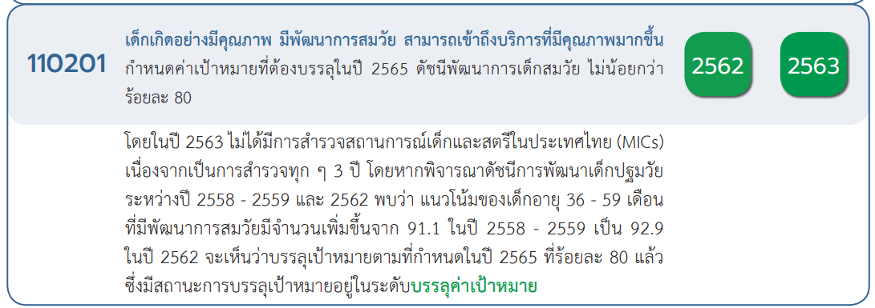
 |  |  |  |  |  |  | หมายเหตุ การประเมินความสอดคล้องของโครงการกับปัจจัยเป็นการดำเนินการเบื้องต้น สำหรับใช้เป็นข้อมูลประกอบการจัดทำโครงการสำคัญ
Count of ชื่อโครงการ / การดำเนินงาน | Column Labels
Row Labels | 2561 | 2562 | 2563 | 2564 | 2565 | Grand Total
110201V01 |  |  | 2 | 3 | 2 | 7
110201F0101 |  |  |  | 1 |  | 1
110201F0102 |  |  | 2 | 2 | 2 | 6
110201V02 |  | 3 | 37 | 60 | 21 | 121
110201F0201 |  | 1 | 1 | 2 | 2 | 6
110201F0202 |  | 1 | 31 | 55 | 17 | 104
110201F0203 |  |  |  | 1 | 2 | 3
110201F0204 |  | 1 | 5 | 2 |  | 8
110201V03 | 3 | 65 | 75 | 6 | 5 | 154
110201F0301 |  |  |  |  | 1 | 1
110201F0302 | 3 | 62 | 71 | 6 | 2 | 144
110201F0303 |  | 3 | 4 |  | 2 | 9
110201V04 |  | 2 | 17 | 9 | 1 | 29
110201F0401 |  |  | 14 | 4 |  | 18
110201F0402 |  | 2 | 3 | 5 | 1 | 11
110201V05 |  | 3 | 13 | 14 | 3 | 33
110201F0501 |  | 1 | 2 |  | 2 | 5
110201F0502 |  | 1 | 11 | 13 |  | 25
110201F0503 |  | 1 |  | 1 | 1 | 3
Grand Total | 3 | 73 | 144 | 92 | 32 | 344

(1 โครงการ)
(6 โครงการ)
(6 โครงการ)
(1 โครงการ)
(18 โครงการ)
(104 โครงการ)
(3 โครงการ)
(144 โครงการ)
(9 โครงการ)
(11 โครงการ)
(8 โครงการ)
รวม 7 โครงการ
รวม 121 โครงการ
รวม 154 โครงการ
รวม 29 โครงการ

(5 โครงการ)
(25 โครงการ)
(3 โครงการ)

รวม 33 โครงการ

